СВОД
 |  |  |  | УТВЕРЖДАЮ:

Спецификация (Техническое требование)
 |  | Требования к продукции Расширить, приложить фото/схему/чертеж. Наименование не должно содержать ссылку на производителя | визуализация
№ пп | Наименование товара | Размер |  | Ед. изм. | Кол-во | Срок поставки | Цена за ед. без учета НДС | Комментарий
0 | 2 | 5 |  | 7 | 8 | 9 | 10 | 11
1 | Код ОКПД 2 14.20.10.993 - Сувенирная продукция Набор туриста с термосом и кружкой в рюкзаке, серый | Рюкзак «HIke», серый: Цвет товара - серый; Материал товара - 600D полиэстер; Размеры: 45 х 31 х 14 см; Вместимость 18 л. Вакуумный термос «Тубус», 750 мл, серебристый: Цвет товара - серебристый; Материал товара - нержавеющая cталь; Размеры товара - диаметр 7,5 см; высота 29 см. Объем 750 мл. Кружка из стали с ручкой-карабином «Elbrus», серебристый: Цвет товара - серебристый; Материал товара - нержавеющая сталь; Размеры товара - d7,6 х 11,5 х 9 см. Объем, мл - 300 мл | 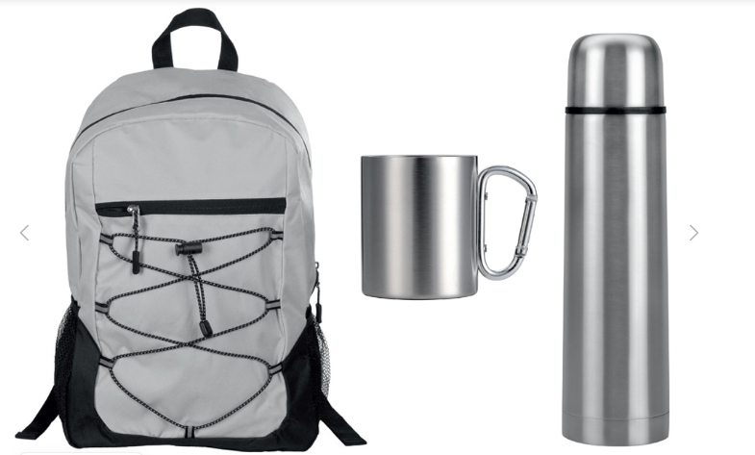 | шт | 185 | до 01 декабря 2026 (в п. Эгвекинот)
2 | Код ОКПД 2 14.20.10.993 - Ручка ARAYA со светодиодным фонариком, серебристый | Ручка ARAYA со светодиодным фонариком, серебристый; Цвет товара - серебристый; Материал товара - пластик; Размеры товара - d1 x 11 см. | 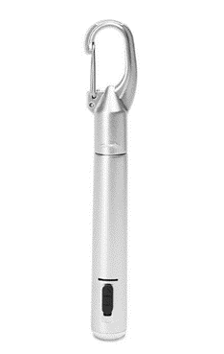 | шт | 185 | до 01 декабря 2026 (в п. Эгвекинот)
НДС, руб.
Всего руб. с НДС

2
3 | Сроки поставки (передачи Перевозчику) товара: в соответствии с п. 1.4. Договора
4 | Перечень требований к Поставщику:
4.1. | Требования к Маркировке | Каждое грузовое место должно быть промаркировано. Ярлыки/таблички/надписи и т.д., должны содержать наименование грузополучателя, покупателя, порт отгрузки и наименование МТР, надежно зафиксированы и защищены от внешних воздействий при грузовых операциях.
4.2. | Требования к упаковке | Товар направить в укомплектованном виде. Комплекты разместить в коробках прокладку каждого комплекта пузырьковыми материалами. Доставка авиа в п. Эгвекинот
4.3. | Требования к транспортировке | Транспортировка Товара должна осуществляться Поставщиком, обеспечивая сохранность Продукции от всякого рода механических повреждений и порче его при перевозке различными видами транспорта с учетом перегрузок в пути и длительного хранения, а также предохранять его от различных атмосферных явлений.
4.4. | Базис поставки | 689202, ЧАО, Иультинский р-он, п. Эгвекинот, Эгвекинотская ГРЭС
4.5. | Отгрузочные реквизиты | СП АО «Чукотэнерго» Эгвекинотская ГРЭС ; Почтовый адрес: 689202, ЧАО, Иультинский р-он, п. Эгвекинот, Эгвекинотская ГРЭС e-mail: priem@egres.chukotenergo.ru; тел/факс: (427 34) 57-2-12 Контактное лицо по техническим вопросам: Зам. директора по общ. вопросам Боровской Вадим Андреевич– тел.: (42734)57-1-32, моб.: (924)668-98-66
4.6. | Требования к сроку гарантии | В соответствии с проектом договора
4.7. | Документы, передаваемые вместе с МТР | В соответствии с проектом договора
4.8. | Требования к происхождению поставляемой продукции | Поставляемая продукция должна быть новой (не бывшей в употреблении), изготовление октябрь 2026 года, по своему качеству и экологической безопасности должна соответствовать требованиям Российских и международных стандартов. - Продукция должна соответствовать техническим параметрам указанным настоящей спецификации. Поставка должна соответствовать единицам измерения и количеству, указанным в настоящей спецификации.

